Test case 3
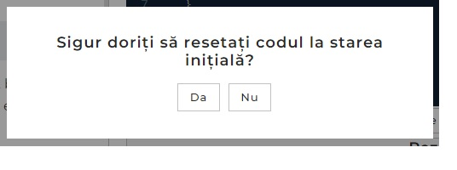
Title | Testing the functionality of the "reset" button |  |  | Status | Legend
Pre-conditions: |  |  |  | Pass
1 | am accessing the following website "https://java-test-qa.netlify.app/?token=d5fcc3783ba50fcac78b5a5ea8e4d69f6fe51ed8368bc618a58a846ad8b03a63&block=xyz01ab35&language=ro" |  |  |  | Pass
2 | installed the Google Chrome browser |  |  |  | Fail
Steps
Step |  | Test Data | Expected result
1 | click on the reset button at the bottom of the console | reset button | I expect the button I press to work
2 | write something "daddsadasdasd" in the console | java console | I expect that what I enter in the console will remain
3 | click on the "da" button and wait the result | question box | I'm waiting for the java console to reset
4

Title | Verifica daca admin-ul poate adauga un produs nou in lista
Pre-conditions:
1 | Aveti creat user cu permisiuni de admin
2 | Login pe pagina https://..............
Steps
Step |  | Test Data | Expected result
1 | Click pe meniul "Produse" |  | O lista cu toate produsele publicate pe website este afisat
2 | Click pe butonul "Adauga Produs" |  | Un formular cu datele viitorului produs apare pe ecran.
3 | Introduceti date valide in formulat | Nume: Televizor x Pret: 4000 lei | Toate datele sunt introduse corect in campuri.
4 | Click pe butonul "Salvare" |  | O notificare de succes apare pe ecran si produsul este adaugat.

Test case 4

Title | Checking the language change buttons |  |  | Status | Legend
Pre-conditions: |  |  |  | Fail
1 | I am accessing the following website "https://java-test-qa.netlify.app/?token=d5fcc3783ba50fcac78b5a5ea8e4d69f6fe51ed8368bc618a58a846ad8b03a63&block=xyz01ab35&language=ro" |  |  |  | Pass
2 | I installed the Google Chrome browser |  |  |  | Fail
Steps
Step |  | Test Data | Expected result
1 | Go to "https://java-test-qa.netlify.app/?token=d5fcc3783ba50fcac78b5a5ea8e4d69f6fe51ed8368bc618a58a846ad8b03a63&block=xyz01ab35&language=ro" | language button
2 | Check EN language is available in the upper right corner | language button | I expect the button to change the display language of the web page to English.
3
4

Title | Verifica daca admin-ul poate adauga un produs nou in lista
Pre-conditions:
1 | Aveti creat user cu permisiuni de admin
2 | Login pe pagina https://..............
Steps
Step |  | Test Data | Expected result
1 | Click pe meniul "Produse" |  | O lista cu toate produsele publicate pe website este afisat
2 | Click pe butonul "Adauga Produs" |  | Un formular cu datele viitorului produs apare pe ecran.
3 | Introduceti date valide in formulat | Nume: Televizor x Pret: 4000 lei | Toate datele sunt introduse corect in campuri.
4 | Click pe butonul "Salvare" |  | O notificare de succes apare pe ecran si produsul este adaugat.

